1. harjutustund
1. Harjutustund

1. Signaal-müra suhe on 200 korda, mitu dB see on?
Andmed:
SNR | 200 | korda

Lahendus
SNR | 23.010299957 | dB

2. Signaali võimsus on -60 dBm, mitu mW see on?
Andmed:
P | -60 | dBm

Lahendus
P | 1.00E-06 | mW

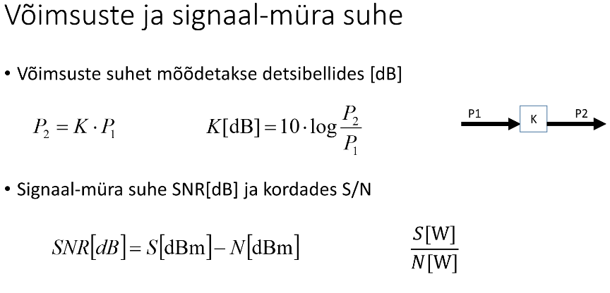
1. Müra võimsus on N = -135 dBm ja signaal müra suhe on 500 korda. Kui suur on signaali võimsus S? Vastus anda nii vattides kui dBm-ides.
Andmed:
N | -135 | dBm
SNR | 500 | korda

Lahendus
SNR | 26.989700043 | dB
SNR[dB] = | S[dBm] - N[dBm]
S = | SNR[dB] + N[dBm]
S = | -108.01 | dBm
S = | 1.58E-11 | mW

2. Võimendi võimendus on 13 dB ja tema sisendis on signaal võimsusega 4 dBm, kui suur on võimendi väljundvõimsus W? Mitu korda võimendi signaali võimsust suurendab?
Andmed:
S[sisend] | 4 | dBm
S[võimendi] | 13 | dBm

Lahendus
S[väljund]= | s[sisend][mW] * s[väljund][Mw]
S[sisend] = | 6.0205999133 | mW
S[võim] = | 11.139433523 | mW
S = | 67.07 | mW

3. Raadiosaatja väljundvõimsus on P2 = 5W, signaali võimsus vastuvõtja sisendis on P1 = -109 dBm. Kui suur on sumbumus kanalis? Vastus anda kordades ja detsibellides.
Andmed:
P2 | 5 | W
P1 | -109 | dBm

Lahendus
P2 | 5.00E+06 | mW
P1 | 1.26E-11 | mW
K[dB] | 175.99 | dB
K | 3.97E+17 | korda

Shannoni valem
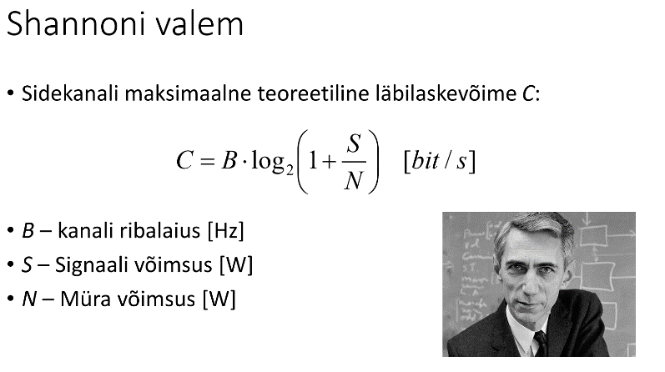
1. Lühilainel edastatakse andmeid kanalis mille alumine sagedus on 9,350 ja ülemine 9,353 MHz. Signaali- müra suhe vastuvõtjas on 12 dB. Kui suur on maksimaalne teoreetiline edastuskiirus selles kanalis?
Andmed:
f_max | 9.353 | MHz
f_min | 9.35 | MHz
SNR | 12 | dB

Lahendus
B = | f_max - f_min
B = | 3 | Hz
SNR = | 15.8 | W
C = | 12.22 | bit/s

2. Signaali võimsus on 0,8 mW müra oma aga 7,6 * 10 ^ -5 W. Kui suur on maksimaalne võimalik edastuskiirus kanalis ribalaiusega 200 kHz
Andmed:
B | 200 | kHz
S | 0.8 | mW
N | 0.000076 | W

Lahendus
B = | 200000 | Hz
N = | 76 | mW
SNR | 0.0105 | korda
C = | 3021.38 | bit/s

3. Kui suur peab olema signaal-müra suhe kanalis ribalaiusega 6,25 kHz, et edastada andmeid kiirusega 61000 bit/s ?
Andmed:
C | 61000 | bit/s
B | 6.25 | kHz

Lahendus
B = | 6250 | Hz
SNR = | 866.07 | korda

2. harjutustund
2. Harjutustund
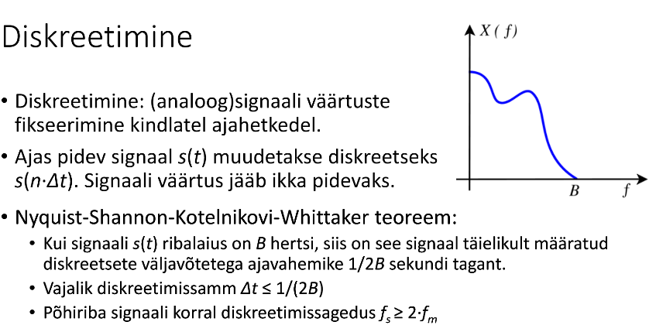
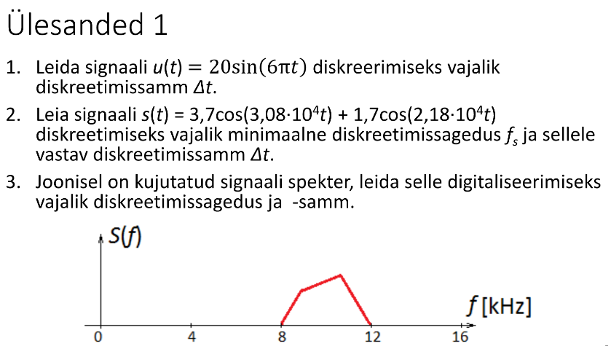
1.
Andmed:
s(t) = | 20 * sin(6 * pi * t)

Lahendus
f_max=f= | 3 | Hz
f_s >= | 6 | Hz | diskreetimissagedus
Δt = | 0.16666666667 | s | diskreetimissamm

2.
Andmed:
s_1(t) = | 3,7 * cos(30800 * t)
s_2(t) = | 1,7 * cos(21800 * t)

Lahendus
 | 30800 * t = 2 pi * f_1 * t
 | 21800 * t = 2 pi * f_2 * t
f_1 | 48381 | Hz | teisendades
f_2 | 34243 | Hz
f_max = | 48381 | Hz
f_s >= | 96761.053731 | Hz | diskreetimissagedus
Δt = | 1.0334736564E-05 | s | diskreetimissamm

3.
Andmed:
B = | 4 | kHz

Lahendus
Nyquisti kriteeriumi järgi

f_s >= | 8 | Khz | diskreetimissagedus
Δt = | 0.125 | ms | diskreetimissamm

Kvantimine
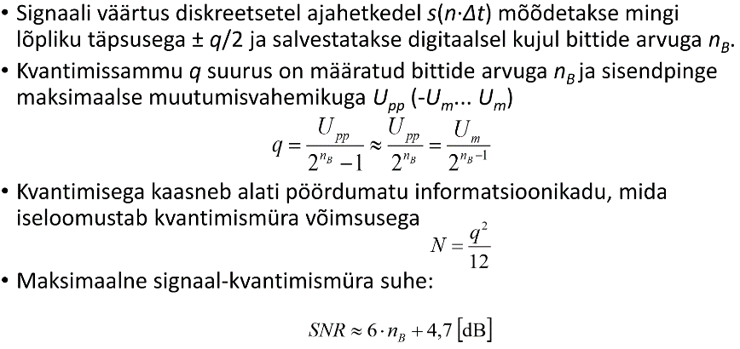

1. Mitu bitti on vaja signaali s(t) = 20 sin(6 * pi * t) väärtuse salvestamiseks täpsusega q = 25 mV?
Andmed:
A= | 20 | V
q= | 25 | mV

Lahendus
q = | 0.025 | V
q = | U_m / (2^(n_b) -1)
n_b= | log_2(U_m/q) + 1
n_b= | 10.64385619 | bit
n_b= | 11 | bit

2. Kui suure võimsusega kvantimismüra tekib, kui kuuebitise analoog-digitaalmuunduriga digitaliseerida signaali, mille pinge on vahemikus +- 1,27 V ?
Andmed:
n_B | 6 | bitti
U_max | 1.27 | V
U_min | -1.27 | V

Lahendus
q = | 0.01984375 | V
N = | q^2 / 12
N = | 3.3E-05 | W

3. Kui suur on signaal-kvantimismüra suhe, kui eelmises üleasandes antud muunduriga muunadad siinussignaali amplituudiga 0,5V?
Andmed:
n_B | 6 | bitti
U_max | 1.27 | V
U_min | -1.27 | V
U_m | 0.5 | V
s(t) = | U_m * sin(2 pi * f * t)

Lahendus
S = | U_m^2 / 2 * ( R)
S = | 0.125 | V^2
S/N = | 3809 | korda
S/N = | 36 | dB

A-seadus
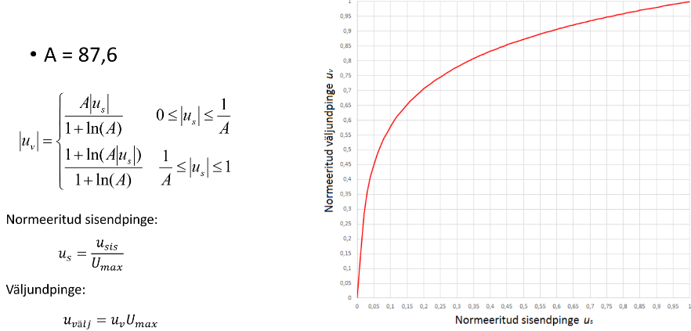

1. A-seadust kasutava kompressori sisendis muutub pinge vahemikus 350mV kuni 1,05V, maksimaalne lubatud pinge väärtus on 1,4V. Millises vahemikus muutub väljundpinge? Kui suur on kompressori ülekanne 350 mV pinge jaoks?
Andmed:
U_max | 1.4 | V
U_sis | 0.35 | 1.05 | V
A = | 87.6

Lahendus
U_s = | u_sis/u_max |  | normeeritud sisendpinge
u_s = | 0.25 | 0.75 | V
u_v = | 0.75 | 0.95 | V | A-seaduste järgi
u_välj= | 1.05 | 1.33 | V

Kompressori ülekanne 350mV jaoks on 1,05 V

2. CD plaadile salvestatakse muusika stereohelina, mõlemas kanalis on diskreetimissagedus 44,1 kHz ja signaali väärtused salvestatakse 16-bitiste arvudena. Kui suur andmemaht salvestatakse ühes sekundis
Andmed:
Δt | 44100 | hZ
n_B | 16 | bitti

Lahendus
r = | 1.4E+06 | bit/s
r = | 1.8E+05 | bait/s
r = | 176 | kB/s

3. MP3 audio koodek (MPEG-2 Audio Layer III) kasutades saab stereoheli salvestada ligikaudse mahuga u 1,5 MB minuti kohta. Mitu korda vähem vajab MP3 formaadis heli salvestamiseks vähem ruumi, kui CD plaadile salvestatav kodeerimata heli?
Andmed:
r_cd | 176 | kB/s
r_mp3 | 1.5 | MB/min

Lahendus
r_cd | 10.584 | MB/min
k = | 7 | korda

3. harjutustund
3. Harjutustund
1. Printeri väljaprindi punktitihedus on 600 dpi. Mitu pildipunkti sisaldab pilt, mille mõõdud paberil on 20x20 cm?
Andmed:
tihedus | 600 | DPI |  | toll | 2.54 | cm
mõõdud | 20x20 | cm

Lahendus
tihedus | 236.22047244 | px/cm
pikslit | 22320044.64 | px
 | 22.3 | Mpx

2. Kuvari resolutsioon on 800x600, kuvasuhe 4:3, diagonaal on 20 tolli. Kui suur oleks ekraanil pilt mõõtudega 300x100 pikslit
Andmed:
diagonaal | 20 | tolli |  | toll | 2.54 | cm
mõõdud | 800x600 | px
pildi mõõt | 300x100 | px

Lahendus
ekraani
laius | 16 | tolli
kõrgus | 12 | tolli
pildil
laius | 6 | tolli
kõrgus | 2 | tolli

laius | 15.24 | cm
kõrgus | 5.08 | cm

YUV kodeering
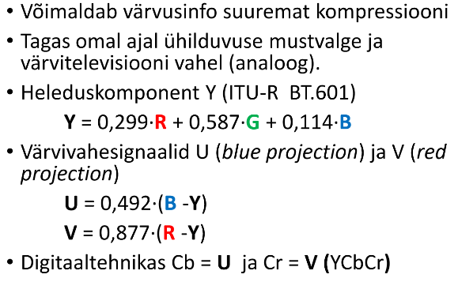
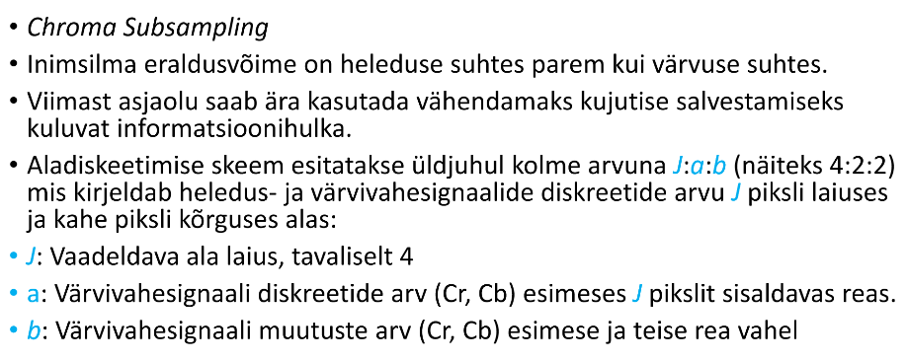
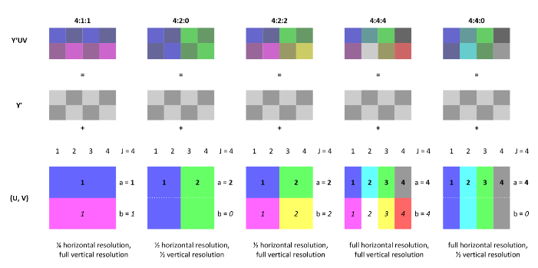

1. Videot kodeeritakse 4x2 px plokkidena värvusinfo skeemi 4:2:0 järgi. Mitu bitti piksli kohta on vaja, kui ühe komponendi jaoks kasutatakse 8 bitti?
Andmed:
skeem | 4:2:0
üks komponent | 8 | bitti

Lahendus
Komponentide arv
Y | 8 | punkti
Cb | 2 | punkti
Cr | 2 | punkti
kokku | 12 | punkti
 | 96 | bitti

ühe piksli jaoks on vaja |  |  | 12 | bitti

2. MPEG-1 koodeksiga surutakse kokku järgnevate parameetritega videot. SIF formaadis (352 x 240) värviline (8 bitti värvikomponent), kaadrisagedus 25 fps ja värvusinfo aladiskreetimine skeemi 4:2:0 kohaselt. Kui suur peaks olema koodri kompressioontegur, kui lõplik andmevoog on kiirusega 1,5 Mbit/s
Andmed:
laius | 352
kõrgus | 240 | bitti
sagedus | 25 | fps
 | 12 | bit/px
lõplik voog | 1.5 | Mbit/s

Lahendus
voog = | 25344000 | bit/s

k= | 16.9 | korda

4. harjutustund
4. Harjutustund
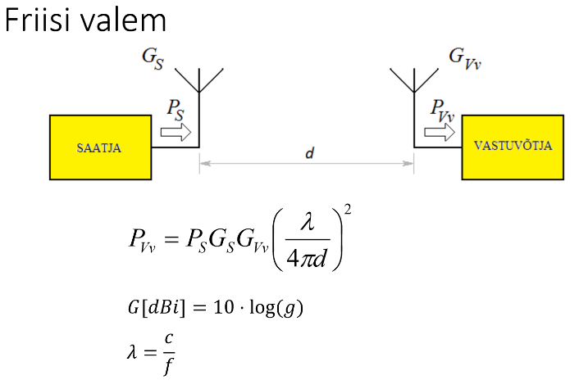
1.) Motorola VX-2000 raadiosaatja väljundvõimsus on 50 W ja tundlikkus -4 dBµV (sisendimpedants 50 Ω). Kui suure vahemaa taha saaks kahe sellise raadio vahel, töösagedusel 165 MHz, teoreetiliselt sidet pidada? Siinjuures eeldame et jaamade vahe on otsenähtavus ja täiendavad kaod kanalis puuduvad ja mõlema antenni võimendus on 5,2 dBi.
Andmed:
P_s | 50 | W |  | c | 300000000 | m/s
U_vmin | -4 | dBµV
Z | 50 | Ω
f | 165 | MHz
G | 5.2 | dBi

Lahendus
g = | 3.31
U_vmin = | 6.31E-07
P_vv = | U^2 / Z
P_vv = | 7.96E-15 | W

d_max = | (g*c)/(4pi * f) * sqrt(p_s/p_vvmin)
d_max = | 3.80E+07 | m
d_max = | 37966 | km

3) 5 GHz sagedusel töötava raadioreleelingi pikkus on 10 km ja lingi mõlemas otsas on antennid võimendusega 17 dBi. Milline on minimaalne vajalik saatevõimsus Ps, kui on vastuvõtja tundlikkus on -97dBm
Andmed:
f | 5 | GHz |  | c | 300000000 | m/s
d | 10 | km
G | 17 | dBi
Pvv | -97 | dBm

Lahendus
FSL= | 20 * log(d) + 20 * log(f) + 20 * log(2pi/c)
FSL= | 125.98
P_s >= | -5.02 | dBm

3) 5 GHz sagedusel töötava raadioreleelingi pikkus on 10 km ja lingi mõlemas otsas on antennid võimendusega 17 dBi. Milline on minimaalne vajalik saatevõimsus Ps, kui on vastuvõtja tundlikkus on -97dBm

4.) Kui kõrgete mastide otsas peaksid antud antennid asuma, et maapind jääks esimesest Fresnelli tsoonist täielikult välja?

5.) Kui kõrged peaksid mastid olema, kui arvestame asjaoluga, et maapind pole tegelikult lame vaid Maa on ligikaudu kerakujuline raadiusega 6371 km?

Bitivea tõenäosus
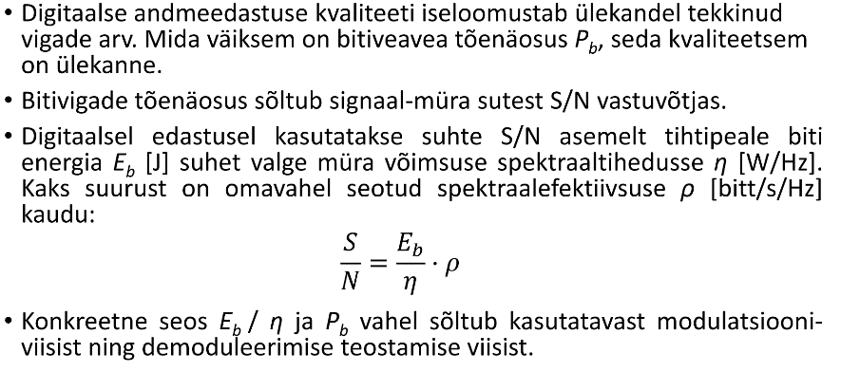

6.) Kui suur on bitivea tõenäosus, kui signaal-müra suhe on 7 dB?
Andmed:
SNR | 5 | dB |  | c | 300000000 | m/s
r | 9.6 | kbitt/s | 9600 | bitt/s
f | 24 | kHz | 24000 | Hz

Lahendus
𝜌 = | 0.40 |  | E_b/𝜂= | SNR / 𝜌

P_b | 9.65E-04

